상품제안서
옥스포드 고급시장가방1 | 상품코드: F05203

 |  |  |  |  |  |  | 02-412-0044 | www.easy1.co.kr
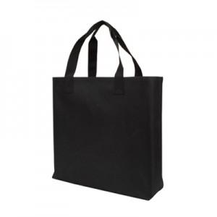 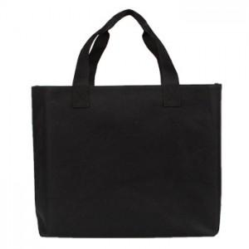

【상세/제작정보】 | *100개 미만시 인쇄비30,000원이 추가됩니다. *옥스포드 원단에 안감은 방수처리되어 실용성과 내구성이 훌륭한 가방입니다.

【인쇄/포장옵션】 | 실크 / OPP(비닐)

【공급단가】 | 수량 | 100~ | 500~ | 1,000~ | 2,000~ | 3,000~
*VAT별도 | 단가 | 4,720원 | 4,550원 | 4,370원 | 4,200원 | 4,090원

【상품 URL】 | https://dev.easy1.co.kr:443/src/goods_detail.php?gdno=5203

